受付個票
 |  |  |  | 大型ごみ |  |  | 東灘区御影山手／東灘木Ａ |  |  |  |  |  |  |  |  |  | 1
収集日： |  |  | 2023年10月26日(木) |  |  |  |  |  |  |  |  |  | 受付番号： |  |  | 20231019-0011
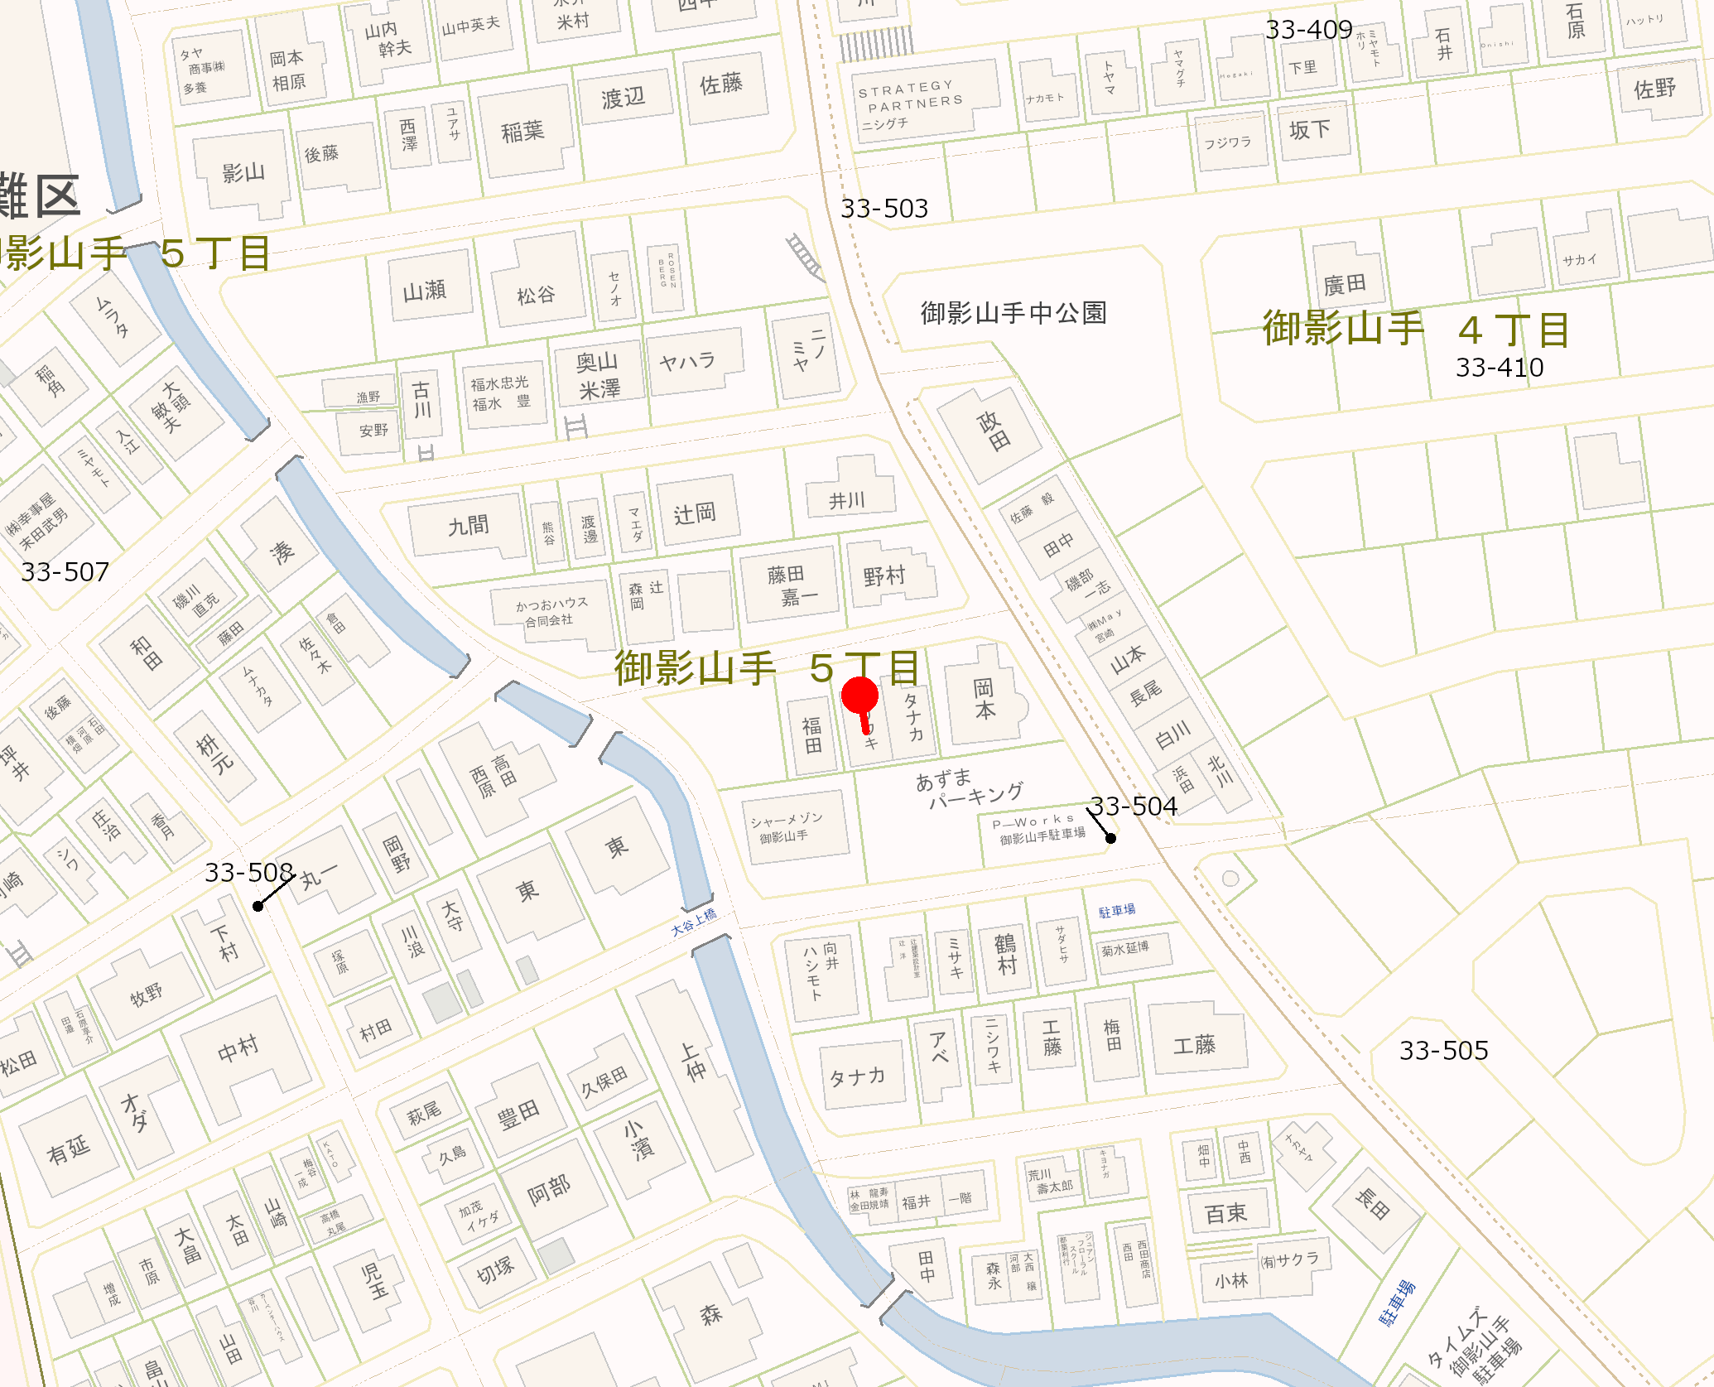

申込者情報 |  |  |  |  |  |  |  |  | 受付番号： |  | 20231019-0011
氏名： |  | なてすてすた |  |  |  |  |  |  | 電話番号： |  | 0780000061
住所： |  | 東灘区御影山手５丁目１１‐１２
持出： |  |  |  | 収集不可理由…1：シール券が貼っていない 2：シール券の金額が違う 3：申込されていない 4：指定の排出場所にない（連絡済）
5：キャンセル 6：指定の排出場所にない（連絡取れず） 7：その他（ ）
No. | 収 集 品 目 名 称 |  |  |  |  |  |  |  |  |  |  |  | 単価 | 数量 |  | 手数料 |  | 未収
1 | 座敷机（最大辺又は径が１ｍを超えるもの） |  |  |  |  |  |  |  |  |  |  |  | 600 | 1 |  | 600
2 | ソファー（２人掛け用以上） |  |  |  |  |  |  |  |  |  |  |  | 1,200 | 2 |  | 2,400

排出場所： |  |  | 自宅前 |  |  |  |  | 合 計 |  |  |  |  |  | 3 |  | 3,000
排出先ステーション： |  |  |  |  |  |  |  | 支払い方法 |  |  |  |  | シール券
 |  |  |  |  |  |  |  | 決済状態
 |  |  |  |  |  |  |  | 減免区分
受付日： |  |  | 2023年10月19日(木) |  |  | 受付担当者： |  | オペレータ１ |  |  |  | 修正担当者： |  |  | オペレータ１
収集時 条件 |  |  |  |  |  |  |  |  |  |  |  |  |  |  |  |  | 収集 担当者

備考

 |  |  |  |  |  | 1／1 |  |  |  | 2023年10月19日 15:21:00 更新
 |  |  |  | 大型ごみ |  |  | 東灘区住吉本町／東灘木Ａ |  |  |  |  |  |  |  |  |  | 2
収集日： |  |  | 2023年10月26日(木) |  |  |  |  |  |  |  |  |  | 受付番号： |  |  | 2309200605
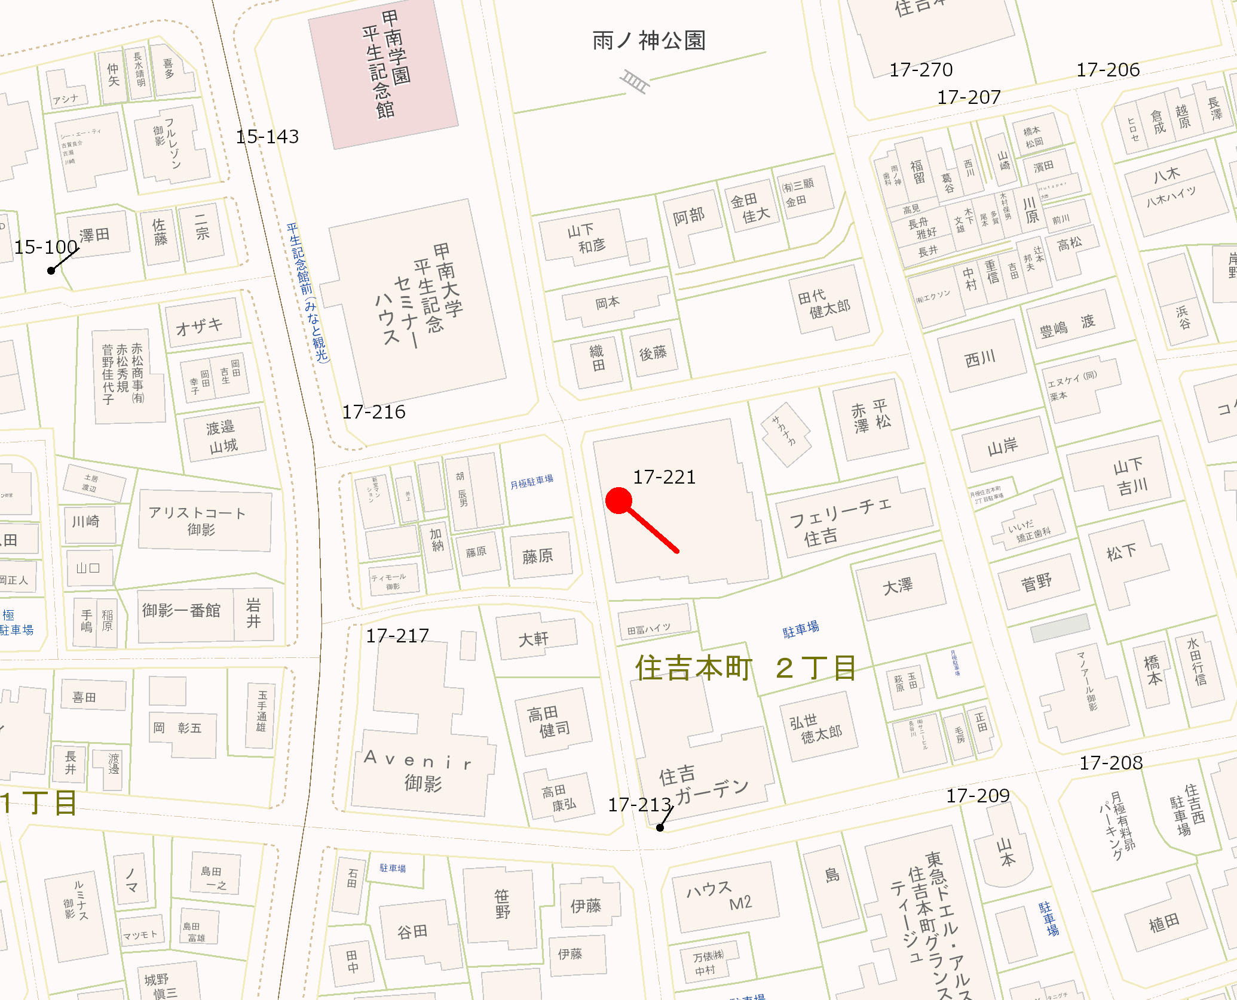

申込者情報 |  |  |  |  |  |  |  |  | 受付番号： |  | 2309200605
氏名： |  | うてすてすか |  |  |  |  |  |  | 電話番号： |  | 09000000036
住所： |  | 東灘区住吉本町２丁目２６－１８ｸﾞﾗﾝメゾンTHE住吉本町205
持出： |  |  |  | 収集不可理由…1：シール券が貼っていない 2：シール券の金額が違う 3：申込されていない 4：指定の排出場所にない（連絡済）
5：キャンセル 6：指定の排出場所にない（連絡取れず） 7：その他（ ）
No. | 収 集 品 目 名 称 |  |  |  |  |  |  |  |  |  |  |  | 単価 | 数量 |  | 手数料 |  | 未収
1 | 本棚（高さが９０㎝を超えるもの） |  |  |  |  |  |  |  |  |  |  |  | 900 | 1 |  | 900

排出場所： |  |  | クリーンステーション |  |  |  |  | 合 計 |  |  |  |  |  | 1 |  | 900
排出先ステーション： |  |  |  |  | 17-221 |  |  | 支払い方法 |  |  |  |  | シール券
 |  |  |  |  |  |  |  | 決済状態
 |  |  |  |  |  |  |  | 減免区分
受付日： |  |  | 2023年09月20日(水) |  |  | 受付担当者： |  | Iko |  |  |  | 修正担当者： |  |  | Iko
収集時 条件 |  | 23/6/14有本 新築マンション敷地内西側に市のSTあり。ST番号を確認依頼。 |  |  |  |  |  |  |  |  |  |  |  |  |  |  | 収集 担当者

備考 |  | 9/20林 9/21収集分取消★キャッシュレス再受付（2023.10.26）

 |  |  |  |  |  | 1／1 |  |  |  | 2023年10月19日 15:21:00 更新

